상품제안서
텀스 익스트림 핸들 텀블러 900ml [인쇄무료] | 상품코드: F17727

 |  |  |  |  |  |  | 02-412-0044 | www.easy1.co.kr
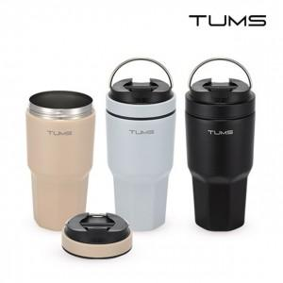

【상세/제작정보】

【인쇄/포장옵션】 | 레이저, 개별인쇄 / 포장지포장

【공급단가】 | 수량 | 50~ | 100~ | 500~ | 1,000~ | 2,000~
*VAT별도 | 단가 | 14,160원 | 13,920원 | 13,570원 | 13,330원 | 12,980원

【상품 URL】 | https://easy1.co.kr:443/src/goods_detail.php?gdno=17727

